PROMETHEE
Nama: M. Risalah Naufal
NIM: 21051214008

 |  |  | METODE PROMETHEE

Matriks Evaluasi
Alternatif | Kriteria
 | Harga | Kualitas Kamera | Kapasitas Baterai
HP A | 5 | 1 | 1
HP B | 3 | 3 | 3
HP C | 1 | 5 | 5
Max | 5 | 5 | 5
Min | 1 | 1 | 1
Benefical Criteria | COST | BENEFIT | BENEFIT

Normalisasi Matriks
Alternatif | Kriteria
 | Harga | Kualitas Kamera | Kapasitas Baterai
HP A | 0.00 | 0.00 | 0.00
HP B | 0.50 | 0.50 | 0.50
HP C | 1.00 | 1.00 | 1.00

Perbedaan Nilai Evaluasi Berpasangan
Evaluative Difference | Harga | Kualitas Kamera | Kapasitas Baterai
 | Model 1 (HP A)
D (M1-M2) | -0.50 | -0.50 | -0.50
D (M1-M3) | -1.00 | -1.00 | -1.00
 | Model 2 (HP B)
D (M2-M1) | 0.50 | 0.50 | 0.50
D (M2-M3) | -0.50 | -0.50 | -0.50
 | Model 3 (HP C)
D (M3-M1) | 1.00 | 1.00 | 1.00
D (M3-M2) | 0.50 | 0.50 | 0.50

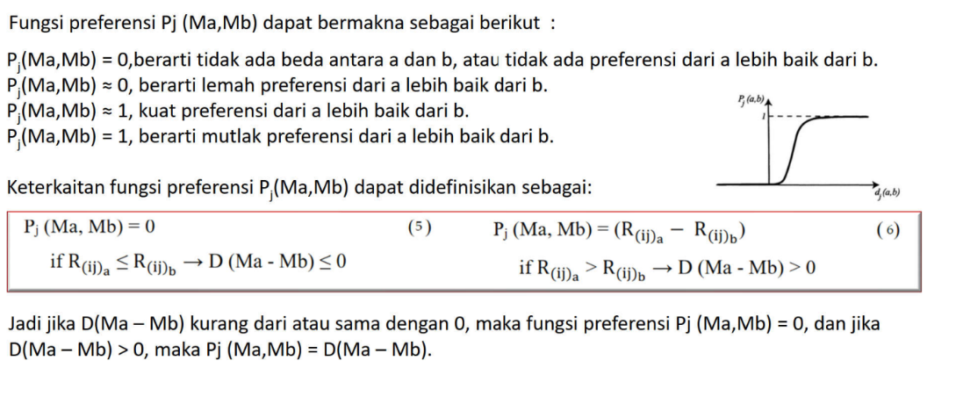
Nilai Fungsi Preferensi
Evaluative Difference | Harga | Kualitas Kamera | Kapasitas Baterai
 | Model 1 (HP A)
D (M1-M2) | 0 | 0.00 | 0
D (M1-M3) | 0 | 0.00 | 0
 | Model 2 (HP B)
D (M2-M1) | 0.50 | 0.50 | 0.50
D (M2-M3) | 0 | 0 | 0
 | Model 3 (HP C)
D (M3-M1) | 1.00 | 1 | 1
D (M3-M2) | 0.50 | 0.50 | 0.50

Nilai Fungsi Agregat Prefensi
Weight | 0.73 | 0.21 | 0.06 | 1
 |  |  |  | Agregat Preferensi, π (Ma-Mb)
Evaluative Difference | Harga | Kualitas Kamera | Kapasitas Baterai | Jumlah
 | Model 1 (HP A)
π (M1-M2) | 0.00000 | 0.00 | 0 | 0.00
π (M1-M3) | 0 | 0.00 | 0 | 0.00
 | Model 2 (HP B)
π (M2-M1) | 0.37 | 0.11 | 0.03 | 0.50
π (M2-M3) | 0.00 | 0.00 | 0.00 | 0.00
 | Model 3 (HP C)
π (M3-M1) | 0.73 | 0.21 | 0.06 | 1.00
π (M3-M2) | 0.37 | 0.11 | 0.03 | 0.50
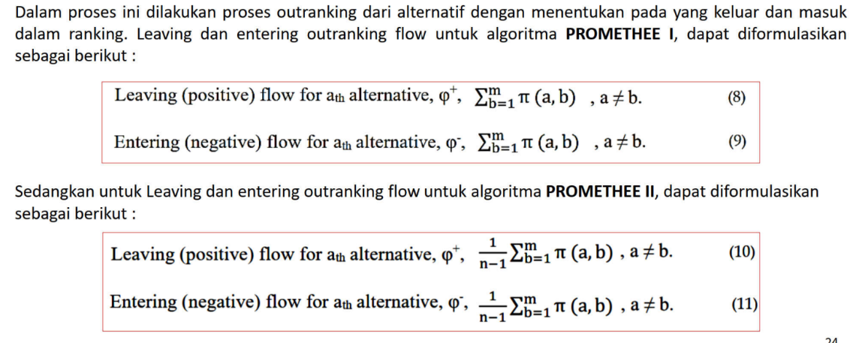
Matriks Fungsi Agregat Prefensi
Model | HP A | HP B | HP C
HP A | - | 0.00 | 0.00
HP B | 0.50 | - | 0.00
HP C | 1.00 | 0.50 | -

Matriks Fungsi Agregat Prefensi - Promethee I
Model | HP A | HP B | HP C | Leaving Flow
HP A | - | 0.00 | 0.00 | 0.00
HP B | 0.50 | - | 0.00 | 0.50
HP C | 1.00 | 0.50 | - | 1.50
Entering Flow | 1.50 | 0.50 | 0.00 | -

Model | Leaving Flow | Entering Flow
HP A | 0.00 | 1.50
HP B | 0.50 | 0.50
HP C | 1.50 | 0.00

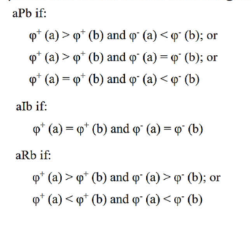
Perbandingan
Model 2 P Model 1
Model 3 P Model 1 |  |  |  | Model 1 : HP A
Model 3 P Model 2 |  |  |  | Model 2 : HP B
 |  |  |  | Model 3 : HP C

Matriks Fungsi Agregat Prefensi - Promethee II
Model | HP A | HP B | HP C | Leaving Flow
HP A | - | 0.00 | 0.00 | 0.00
HP B | 0.50 | - | 0.00 | 0.25
HP C | 1.00 | 0.50 | - | 0.75
Entering Flow | 0.75 | 0.25 | 0.00 | -

Net Outrangking Flow - Promethee II
Model | Leaving Flow | Entering Flow | Net Flow | RANK
HP A | 0.00 | 0.75 | -0.75 | 3
HP B | 0.25 | 0.25 | 0.00 | 2
HP C | 0.75 | 0.00 | 0.75 | 1

